企画書
企画書
 |  | 参考イメージ画像
ゲームの種類 | ３Dアクションゲーム
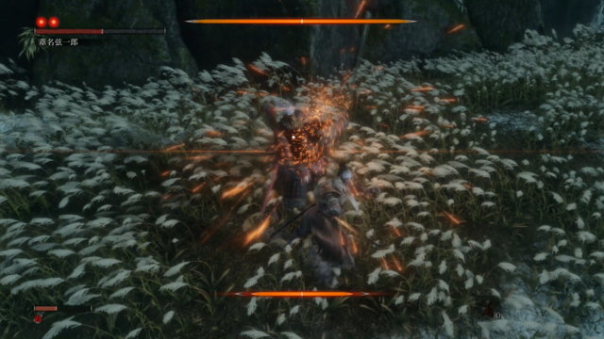
敵のバフ・デバフ
ゲームの概要

↑ボスのHP
 | １．プレイヤー
 | 剣を振る(攻撃)
 | ガード(パリィ)
 | ガード成功時にたまるスキルゲージを消費してのスキル使用
 | アイテム(回復)

スキルゲージを消費して使う スキル
 | ２．敵(ボス)複数は出現しない
 | 剣を振る(攻撃)
 | 攻撃成功時、少回復
 | 敵は、遅い攻撃を使う敵を実装
 | 作業の進捗などで実装しないかも 速い攻撃中心 あるいは、両方使うもの
↓プレイヤーのHP
プレイヤーのバフ・デバフ
回復アイテム
スキルゲージ
 | 3．ゲームの目標
 | 1ステージごとに敵(ボス)を倒して ステージクリアしていく
 | HPが無くなるとゲームオーバー

面白ポイント
 | 敵の攻撃にタイミングよくガードし 敵の体勢を崩す
 | 崩すことによって、相手に攻撃が確実に決められる
 | ガードがうまく決まるとスキルゲージが上昇し スキルを使用できるようになる

 | 敵の攻撃を食らうとダメージを受けるのと敵が回復してしまう…
 | ガードし続けた場合 成功ボーナスのスキルゲージ上昇と敵に隙が生まれない

 | ガードを主軸に戦いつつ 攻撃を差し込むタイミングを考えながら
 | 自己に有利になるスキルを使い 敵を追い詰めていく

